Planilha1
Category | Label | Value
Bug ID | ID number | #2
 | Name | Pagamento Atrasado
 | Reporter | Robert Magalhães
 | Submit Date | 2024-06-03
Bug overview | Summary | quando faço uma requisição para uma matricula atrasada o status code retornado esta incorreto
 | URL | http://localhost:8080//v1/matriculas/5566778
 | Screenshot
Environment | platform | windows
 | Operating System | windows 10 V 22H2
 | Browser | Postman
Bug details | Steps to reproduce | faça uma requisição para uma matricula atrasada > procure a área de statuscode
 | Expected result | Código de Status 409
 | Actual result | Código de Status 200
 | Description | O código de status obtido não corresponde ao esperado.
Bug Tracking | Severity | baixa
 | Assigned to | Paulo Reis
 | Priority | baixa
Notes | Notes | O código de status esperado era 409, mas o código de status obtido foi 200.

Category | Label | Value
Bug ID | ID number | #3
 | Name | Matricula Bolsista 100%
 | Reporter | Milton Neto
 | Submit Date | 2024-06-03
Bug overview | Summary | Deve retornar os dados de uma matrícula de bolsista 100%
 | URL | http://localhost:8080/v1/matriculas/7890123
 | Screenshot | 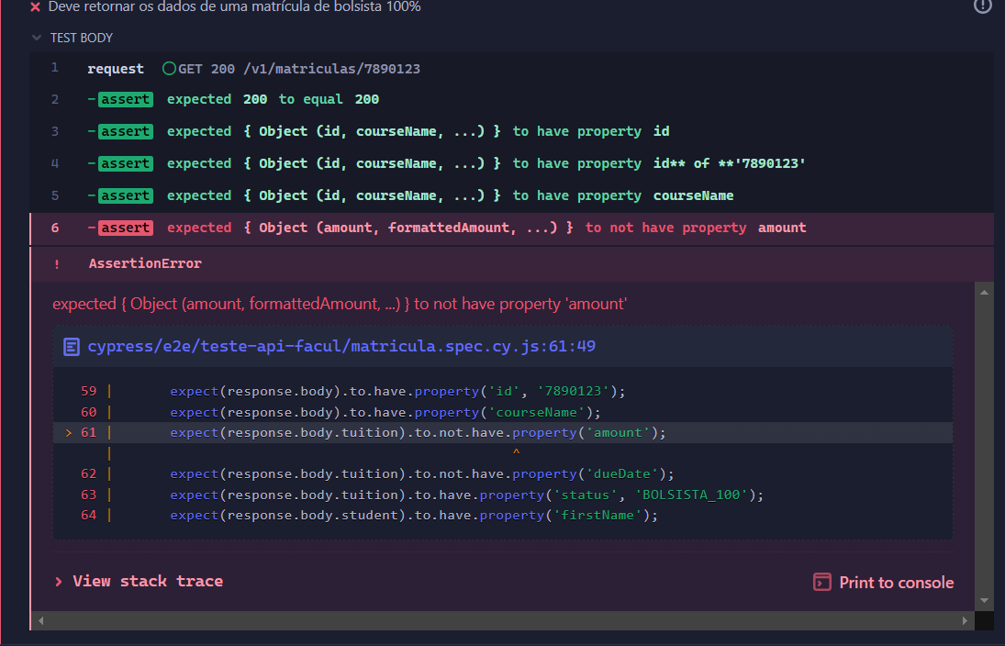
Environment | platform | windows
 | Operating System | windows 10 Home Single Language
 | Browser | Postman
Bug details | Steps to reproduce | faça uma requisição para uma matricula bolsista100% > procure a área de statuscode
 | Expected result | Código de Status 200 e propriedades esperadas
 | Actual result | Código de Status 200, mas propriedade "amount" encontrada
 | Description | A propriedade "amount" deveria estar ausente, mas foi encontrada.
Bug Tracking | Severity | media
 | Assigned to | Paulo Reis
 | Priority | media
Notes | Notes | A propriedade "amount" deveria estar ausente, mas foi encontrada no objeto retornado.

Category | Label | Value
Bug ID | ID number | #4
 | Name | Matricula Bolsista 50%
 | Reporter | Milton Neto
 | Submit Date | 2024-06-03
Bug overview | Summary | Deve retornar os dados de uma matrícula de bolsista 50%
 | URL | http://localhost:8080/v1/matriculas/1113499
 | Screenshot | 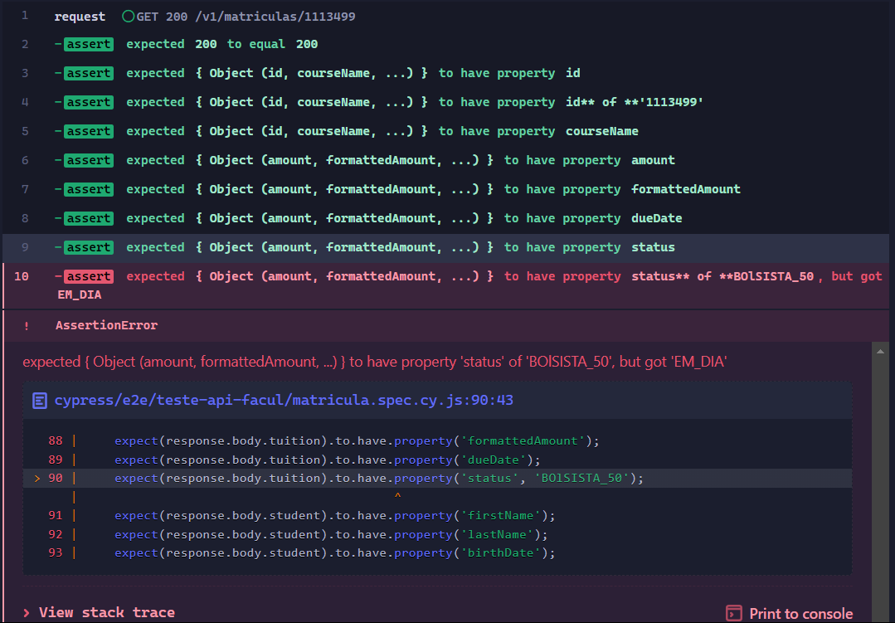
Environment | platform | windows
 | Operating System | windows 10 Home Single Language
 | Browser | Postman
Bug details | Steps to reproduce | faça uma requisição para uma matricula bolsista50% > procure a área de statuscode
 | Expected result | Código de Status 200 e propriedades esperadas
 | Actual result | Código de Status 200, mas propriedade "status" encontrada com valor "EM_DIA" em vez de "BOLISTA_50"
 | Description | O status da matrícula deveria ser "BOLISTA_50", mas foi encontrado como "EM_DIA".
Bug Tracking | Severity | media
 | Assigned to | Paulo Reis
 | Priority | media
Notes | Notes | O status da matrícula deveria ser "BOLSISTA_50", mas foi encontrado como "EM_DIA" no objeto retornado.

Category | Label | Value
Bug ID | ID number | #6
 | Name | Mensalidade Quitada
 | Reporter | Robert Magalhães
 | Submit Date | 2024-06-04
Bug overview | Summary | Deve retornar os dados de uma matrícula com todas as mensalidades quitadas
 | URL | http://localhost:8080/v1/matriculas/1122334
 | Screenshot
Environment | platform | windows
 | Operating System | windows 10 V 22H2
 | Browser | Postman
Bug details | Steps to reproduce | faça uma requisição para uma matricula mensalidade quitada > procure a área de statuscode
 | Expected result | Código de Status 200 e propriedades corretas no objeto retornado
 | Actual result | Código de Status 200, mas uma propriedade inesperada encontrada no objeto retornado
 | Description | O teste falhou ao encontrar uma propriedade "dueDate" no objeto retornado.
Bug Tracking | Severity | baixo
 | Assigned to | Paulo Reis
 | Priority | media
Notes | Notes | O código de status foi 200, mas a propriedade "dueDate" foi encontrada no objeto retornado, o que não era esperado.

Category | Label | Value
Bug ID | ID number | #8
 | Name | Matricula excluida
 | Reporter | Milton Neto
 | Submit Date | 2024-06-05
Bug overview | Summary | Deve retornar erro 400 para matrícula inválida
 | URL | http://localhost:8080/v1/matriculas/4653499
 | Screenshot
Environment | platform | windows
 | Operating System | windows 10 Home Single Language
 | Browser | Postman
Bug details | Steps to reproduce | faça uma requisição para uma matricula > procure a área de statuscode
 | Expected result | Código de Status 400 e mensagem de erro esperada
 | Actual result | Código de Status 404 recebido, mas esperava-se um código de Status 400
 | Description | \
Bug Tracking | Severity | baixo
 | Assigned to | Paulo Reis
 | Priority | media
Notes | Notes | O teste falhou, não retornou o código de Status esperado.

